Hstorias de Usuario
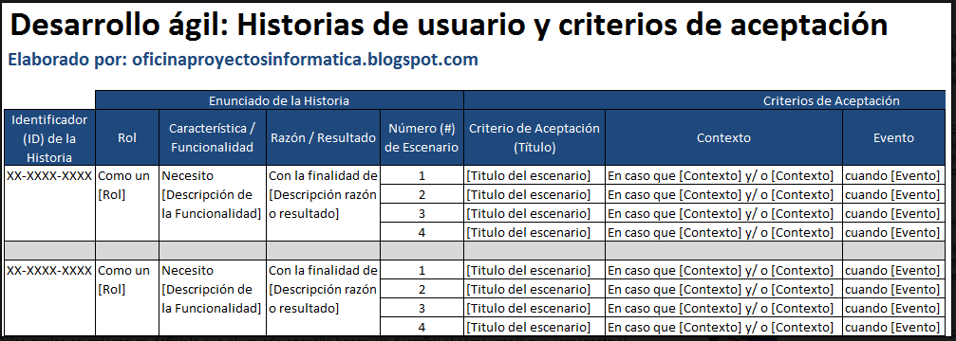
FORMATO LEVANTAMIENTO DE REQUERIMIENTOS POR HISTORIAS DE USUARIO HU-000
Versión | 1.0 |  | Solicitante
Historia de Ususario Principal
COMO |  |  | NECESITO | PARA
Administrador |  |  | Registrar la información de los alumnos admitidos | Para iniciar el proceso de gestión academica (Vincular alumnos con cursos)
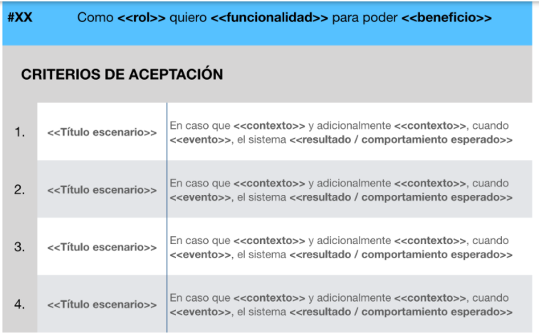
¿Cómo opera elproceso actualmente? |  | Registro de documentación manual
¿Qué problema ayudará a resolver? |  | Administrar la información desde el sistema de información para gestionar el proceso académco

